Sheet1
SISTEM INFORMASI RELASI PELANGGAN TOKO ROTI

NO | PROSES
1 | MANAJEMEN DATA KONSUMEN
2 | MANAJEMEN DATA PELANGGAN
3 | MANAJEMEN DATA DISTRIBUTOR
4 | MANAJEMEN DATA TRANSAKSI PENJUALAN
5 | MANAJEMEN DATA RIWAYAT KONSUMEN
6 | MANAJEMEN DATA RIWAYAT PELANGGAN
7 | MANAJEMEN JENIS TRANSAKSI
8 | MANAJEMEN DATA POIN
9 | MANAJEMEN DATA BARANG

PELAKU SISTEM
NO | PELAKU | PERAN
1 | ADMIN | MENGELOLA DATA KONSUMEN, MENGELOLA DATA PELANGGAN, MENGELOLA DATA DISTRIBUTOR, MENGELOLA DATA TRANSAKSI, MENGELOLA RIWAYAT, MENGELOLA DATA BARANG
2 | PELANGGAN | MENGELOLA JENIS TRANSAKSI, MENGELOLA DATA POIN, MEMILIH BARANG
2 | KONSUMEN | MENGELOLA JENIS TRANSAKSI, MENGELOLA DATA POIN, MEMILIH BARANG

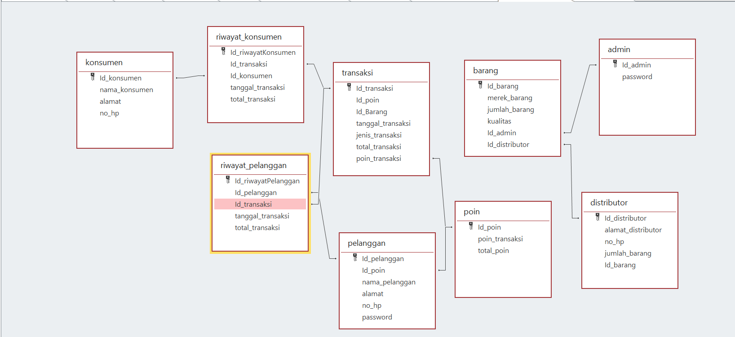

DATA
NO | DATA/TABEL | ATRIBUT/KOLOM
1 | KONSUMEN | Id_konsumen(PK) ; nama_konsumen ; alamat ; no_hp
2 | PELANGGAN | Id_pelangan(PK) ; Id_poin ; nama_pelanggan ; alamat ; no_hp ; password
3 | DISTRIBUTOR | Id_distributor(PK) ; alamat_distributor ; no_hp ; jumlah_barang ; Id_barang
4 | TRANSAKSI | Id_transaksi(PK) ; Id_poin ; Id_Barang ; tanggal_transaksi ; total_transaksi ; poin_transaksi
5 | RIWAYAT KONSUMEN | Id_riwayatkonsumen(PK) ; Id_transaksi ; Id_Konsumen ; tanggal_transaksi ; total_transaksi
6 | RIWAYAT PELANGGAN | Id_riwayatPelanggan(PK) ; Id_pelanggan ; Id_transaksi ; total_transaksi
7 | POIN | Id_poin(PK) ; poin_transaksi ; total_poin
8 | BARANG | Id_barang(PK) ; merek_barang ; jumlah_barang ; kualitas ; Id_admin ; Id_distributor
9 | ADMIN | Id_admin(PK) ; password

